Planilha1
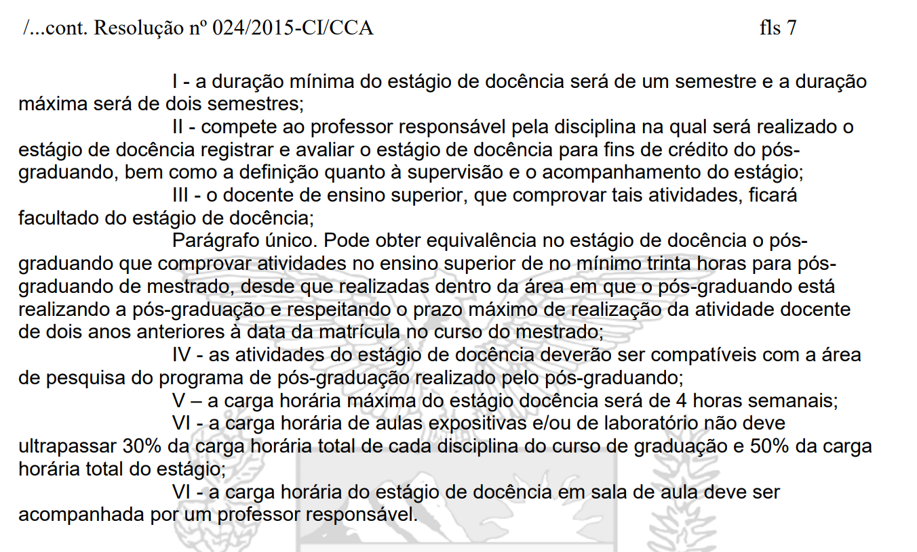
Planilha para calculo das atividades de estágio docência no PPS/UEM
 | Preencher nesta coluna
Nome do Aluno
Nome da disciplina
Prof. Responsável pela disciplina

Informações Gerais da disciplina | Carga Horária
Carga horária da disciplina | 45
Número de turmas | 2

Informações sobre o Estágio Docência | Horas/aula
Carga horária da disciplina * N. turmas | 90
Carga Horária de aulas expositivas | 20
Carga Horária em laboratórios | 15
Carga horária total do estágio | 12

Conferência
Distribuição das atividades / semana | Horas/semana
Semana 1
Semana 2
Semana 3
Semana 4
Semana 5
Semana 6
Semana 7
Semana 8
Semana 9
Semana 10
Total da carga horária | Percentual de atividades
Carga horária aulas expositivas+laboratórios | 39%
Carga horária total do estágio | 13%

